Hoja1
 |  |  |  | Ensayo de Tenacidad o Impacto (Prueba Charpy)

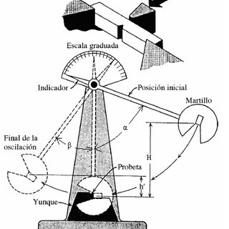
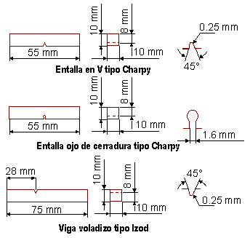

Datos de las Propiedades mecanicas de los materiales |  |  |  |  |  | Datos y Materiales de Probeta de ensayo Charpy
 | Material | #1 |  |  |  |  | Material | #1
 | E (MPA) | 200000 |  |  |  |  | L (mm) | 55
 | R (MPA) | 410 |  |  |  |  | B (mm) | 10
 | t (MPA) | 246 |  |  |  |  | h-entalle | 8
 | Eabs (J) | 110 |  |  |  |  | Inercia | 10.667
 |  |  |  |  |  |  | A (mm^2) | 20
 |  |  |  |  |  |  | b (mm) | 0.25
 |  |  |  |  |  |  | Eabs (Nmm) | 110000

 |  |  |  |  |  |  |  |  | Formula de Inercia
Calculos de Fuerzas |  |  |  |  |  |  | Nomenclatura
 |  |  |  |  |  |  |  |  | I=bh^3/12
 |  |  |  |  |  |  | E | Modulo de Elasticidad
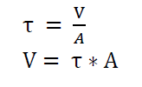
Formula de esfuerzo cortante Puro |  |  |  |  |  |  | R | Esfuerzo Flexion
 |  |  |  |  |  |  | t | Esfuerzo Cortante | Formula Area de Entalle
1) | t=V/A | despejando | V = t * A |  |  |  | Eabs | Energia Absorbida (Lectura Lab)
 |  |  |  |  |  |  | L | Longitud Probeta | A = (B^2)-(B*h)
 |  |  | V = | 4920 | N |  | B | Base probeta
 |  |  |  |  |  |  | h | altura hasta el entalle
 |  |  |  |  |  |  | I | Inercia del entalle | Conversion
 |  |  |  |  |  |  | A | Area del entalle
 |  |  |  |  |  |  | b | Base del entalle | 1 joules = 1 Nm
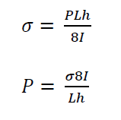
 |  |  |  |  |  |  |  |  | entonces
Fuerza Estatica P |  |  |  |  |  |  |  |  | 1 joules = 1000 Nmm

2) | R = PLh/8I | despejando | P = 8RI/Lh

 |  |  | P= | 79.515151515 | N

Energia Absorbida por Flexión

3) | Ef = P^2 L^3/ 96EI |  | E = | 5.1363888889 | Nmm
 |  |  | E = | 0.0051363888889 | Nm

Energia Absorbida por corte

4) | Ef = V^2 L^3/ 96EI |  | E = | 19664.745117 | Nmm
 |  |  | E = | 19.664745117 | Nm

Resiliencia

5) | Res = Eabs/A |  | Res = | 5500 | N/mm

